Datos
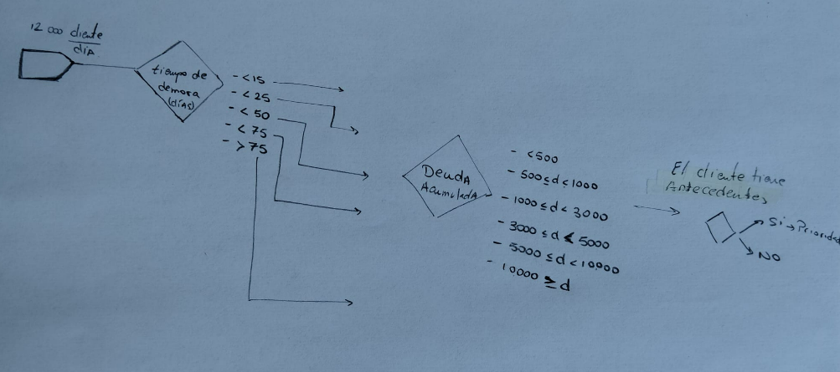
Nº de cliente | Nombre del cliente | Día de entrada | Día de hoy | diferencia de días | Deuda que debe | ¿nos ignora o nos hace caso?

tiempo \\deuda | <500 | 500<d<1000 | 1000<d<3000 | 3000<d<5000 | 5000<d<10000 | >10.000
<15 | 30º | 28º | 27º | 22º | 23º | 24º
<25 | 29º | 25º | 21º | 17º | 11º | 10º
<50 | 26º | 20º | 16º | 14º | 9º | 6º
<75 | 19º | 15º | 13º | 8º | 5º | 3º
>75 | 18º | 12º | 7º | 4º | 2º | 1º

